1
探路者控股集团股份有限公司 成本核价单
款式图 | 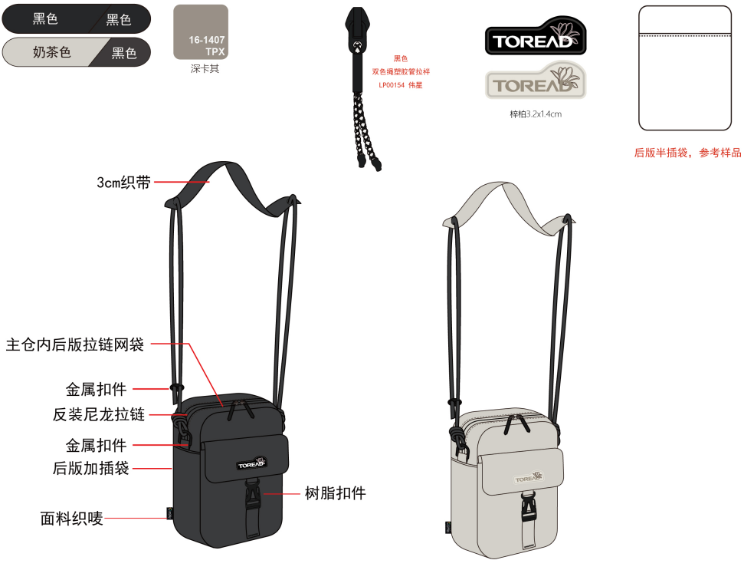 |  | 品名 | 羊毛滑雪袜 | 开发季： |  | 样品码
 |  |  | 款号 |  | 报价工厂： | 诸暨市缘锦针纺有限公司 | 报价日期
 |  |  | 设计师： |  | 性别
 |  |  | 开发员： |  | 工厂开发员
 | 面里料：
序号 | 物料名称规格 | 应用部位 | 规格 |  | 采购信息
 |  |  | 幅宽(cm) | 数量（个） | 单耗(米) | 单价(元/米) | 金额(元) | 供应商
1 | 8020超细美利奴 | 全身 |  |  | 120g | 240元/kg | ￥29.00
2 | 70D尼龙 | 全身提花部位 |  |  |  |  | ￥1.00
3
4
5
6

7
面里料合计 |  |  |  |  |  |  | ￥30.00
 | 辅料：
1 | 3070尼龙包覆纱 |  |  |  |  |  | ￥2.00
2
3
4
5
6
辅料合计 |  |  |  |  |  |  | ￥2.00
 | 辅助工艺：
1
2
3
4
5
辅助工艺合计 |  |  |  |  |  |  | ￥0.00
 | 包装与其它成本
 | 包装工费 |  |  |  |  |  | ￥0.50

包装与其它成本合计 |  |  |  |  |  |  | ￥0.50
 | LOP（加工费、利润、运费、检测费等）
1 | 加工 |  |  |  |  |  | ￥3.00
2 | 运输 |  |  |  |  |  | ￥0.50
3 | 利润 |  |  |  |  |  | ￥2.50
4 | 未到起订量加价 |  |  |  |  |  | ￥2.00
LOP合计 |  |  |  |  |  |  | ￥8.00
成本总计 |  |  |  |  |  |  | ￥40.00
注:以上价格均含13%增值税

